Estadísticas
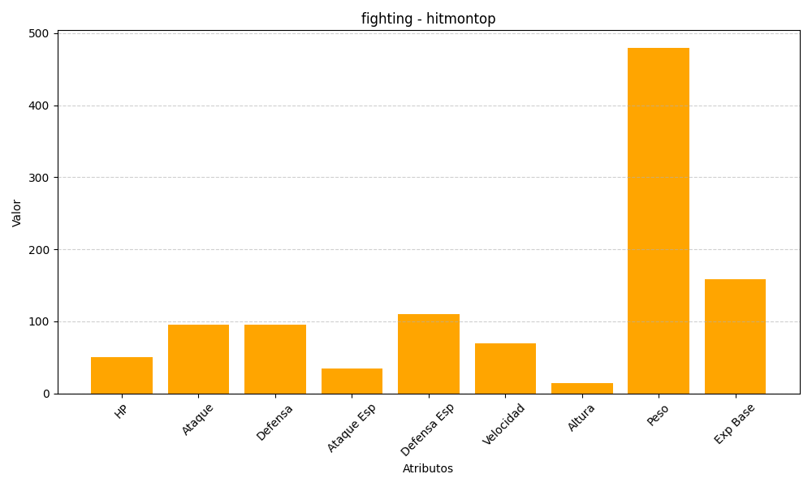
ID | Nombre | Tipo | HP | Ataque | Defensa | Ataque Especial | Defensa Especial | Velocidad | Altura | Peso | Experiencia Base
237 | hitmontop | fighting | 50 | 95 | 95 | 35 | 110 | 70 | 14 | 480 | 159

